ERD model VERSIE 2
DBHELDESK |  | Ticket |  |  |  |  |  | Gebruikers
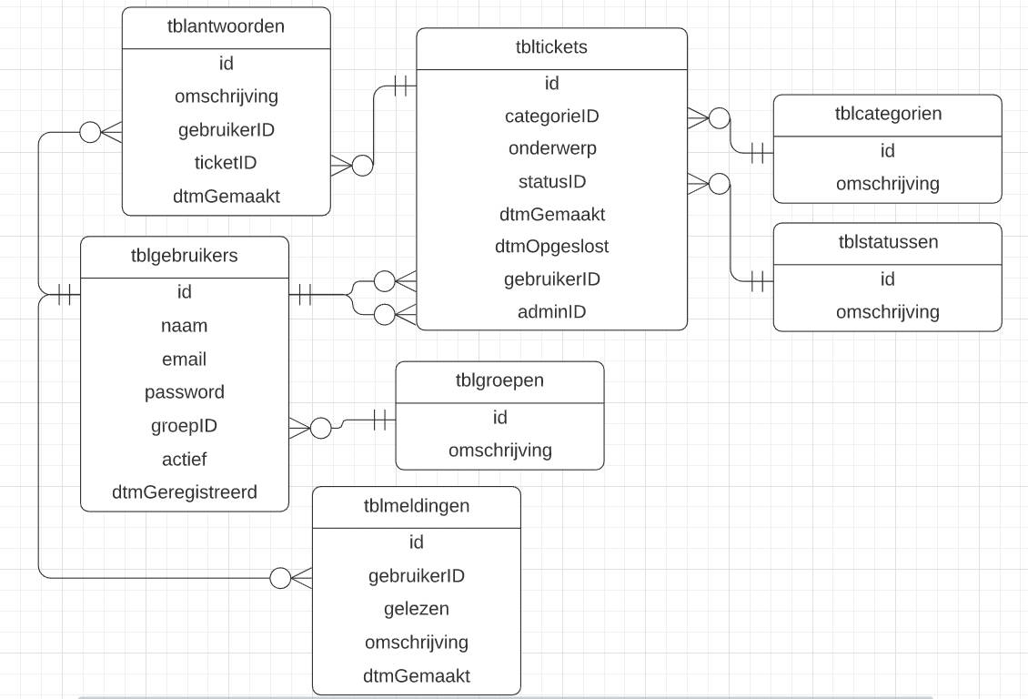
 |  | naam | AUTO-I | UNIQUE | NOT NULL | DEFAULT | TYPE | naam | AUTO-I | UNIQUE | NOT NULL | DEFAULT | TYPE
 |  | id (PK) | x | x | x |  | INT | id (PK) | x | x | x |  | INT
 |  | categorieID (FK) |  |  | x |  | INT | naam |  | x | x |  | VARCHAR(45)
 |  | onderwerp |  |  | x |  | VARCHAR(45) | email |  | x | x |  | VARCHAR(100)
 |  | statusID (FK) |  |  | x | 1 | INT | password |  |  | x |  | VARCHAR(150)
 |  | dtmGemaakt |  |  | x | CURRENT_TIMESTAMP | DATETIME | dtmGeregistreerd |  |  | x | CURRENT_TIMESTAMP | DATETIME
 |  | dmtOpgelost |  |  |  | NULL | DATETIME | actief |  |  | x | 1 | Tinyint
 |  | gebruikerID (FK) |  |  | x |  | INT | groepID |  |  | x | 1 | INT
 |  | adminID |  |  |  | NULL | INT | categorie - status - groepen

 |  |  |  |  |  |  |  | naam | AUTO-I | UNIQUE | NOT NULL | DEFAULT | TYPE
 |  |  |  |  |  |  |  | id (PK) | x | x | x |  | INT
 |  |  |  |  |  |  |  | omschrijving |  | x | x |  | VARCHAR(45)

 |  |  |  |  |  |  |  | Antwoorden

 |  |  |  |  |  |  |  | naam | AUTO-I | UNIQUE | NOT NULL | DEFAULT | TYPE
 |  |  |  |  |  |  |  | id (PK) | x | x | x |  | INT
 |  |  |  |  |  |  |  | omschrijving |  |  | x |  | VARCHAR(100)
 |  |  |  |  |  |  |  | gebruikerID |  |  | x |  | INT
 |  | ALLE ID & KEYS > unsigned! |  |  |  |  |  | ticketID |  |  | x |  | INT
Gebruikers - Ticket | Status - Ticket |  |  |  |  |  |  | dtmGemaakt |  |  | x | CURRENT_TIMESTAMP | DATETIME
Cardinaliteit (1 of veel) | Cardinaliteit (1 of veel)
Mag een gebruiker meerdere tickets aanmaken? Ja veel | Mag een status meerdere tickets hebben? Ja veel
Mag een ticket door meerdere gebruikers aangemaakt worden? Neen 1 | Mag een ticket meerdere statussen hebben? Neen 1
Optionaliteit (1 of 0 ) | Optionaliteit (1 of 0) |  |  |  |  |  |  | meldingen
Moet een gebruiker minstens 1 ticket toevoegen? Nee 0 | Moet een ticket minstens 1 status hebben? Ja 1
Moet een ticket door minstens 1 gebruiker aangemaakt worden? Ja 1 | Moet een status minstens 1 ticket hebben? Nee 0 |  |  |  |  |  |  | naam | AUTO-I | UNIQUE | NOT NULL | DEFAULT | TYPE
 |  |  |  |  |  |  |  | id (PK) | x | x | x |  | INT
 |  |  |  |  |  |  |  | gebruikerID |  |  | x |  | INT
Gebruikers - groepen | Categorie - Ticket |  |  |  |  |  |  | gelezen |  |  | x |  | TINYINT
Cardinaliteit (1 of veel) | Cardinaliteit (1 of veel) |  |  |  |  |  |  | omschrijving |  |  | x |  | VARCHAR(100)
Mag een gebruiker in meerdere groepen zitten ? Nee 1 | Mag een ticket meerdere categorieen bevatten? Nee 1 |  |  |  |  |  |  | dtmGemaakt |  |  | x | CURRENT_TIMESTAMP | DATETIME
Mag een groep meerdere gebruikers bevatten ? Ja, veel | Mag een categorie meerdere ticketten bezitten? Ja, veel
Optionaliteit (1 of 0) | Optionaliteit (1 of 0 )
Moet een gebruiker in minstens 1 groep zitten ? Ja 1 | Moet een ticket minstens 1 categorie bevatten? Ja 1
Moet een groep minstens 1 gebruiker bevatten ? Nee 0 | Moet een categorie in minstens 1 ticket zitten? Nee 0

Gebruiker - Antwoord | Ticket - Antwoorden
Cardinaliteit (1 of veel) | Cardinaliteit (1 of veel)
Mag een antwoord door meerdere gebruikers gesteld worden? Nee 1 | Mag een ticket meerdere antwoorden bevatten? Ja veel
Mag een gebruiker meerdere antwoorden stellen? Ja, veel | Mag een antwoord meerdere ticketten bezitten? Nee 1
Optionaliteit (1 of 0) | Optionaliteit (1 of 0 )
Moet een gebruiker minstens 1 antwoord stellen? Nee 0 | Moet een ticket minstens 1 antwoord bevatten? Nee 0
Moet een antwoord minstens door 1 gebruiker gesteld worden ? Ja 1 | Moet een antwoord minstens in 1 ticket zitten? Ja 1

Gebruiker (ADMIN) - Ticket | Melding - Gebruiker
Cardinaliteit (1 of veel) | Cardinaliteit (1 of veel)
Mag een gebruiker (admin) meerdere tickets beheren? Ja veel | Mag een gebruiker meerdere meldingen hebben ? Ja veel
Mag een ticket door meerdere gebruikers (admins) beheert worden ? Nee, 1 | Mag een melding meerdere gebruikers (ontvangers) hebben ? Nee 1
Optionaliteit (1 of 0) | Optionaliteit (1 of 0 )
Moet een gebruiker (admin) minstens 1 ticket beheren ? Nee 0 | Moet een gebruiker minstens 1 melding hebben ? Nee 0
Moet een ticket minstens door 1 admin beheert worden ? Ja 1 | Moet een melding minstens 1 gebruiker (ontvanger) hebben ? Ja 1

ERD model VERSIE 1
